Portada


Empezar MRP

Jorgina Forés
Sergio Villacampa
Joaquim Queralt
Ariadna Montesinos

Dades
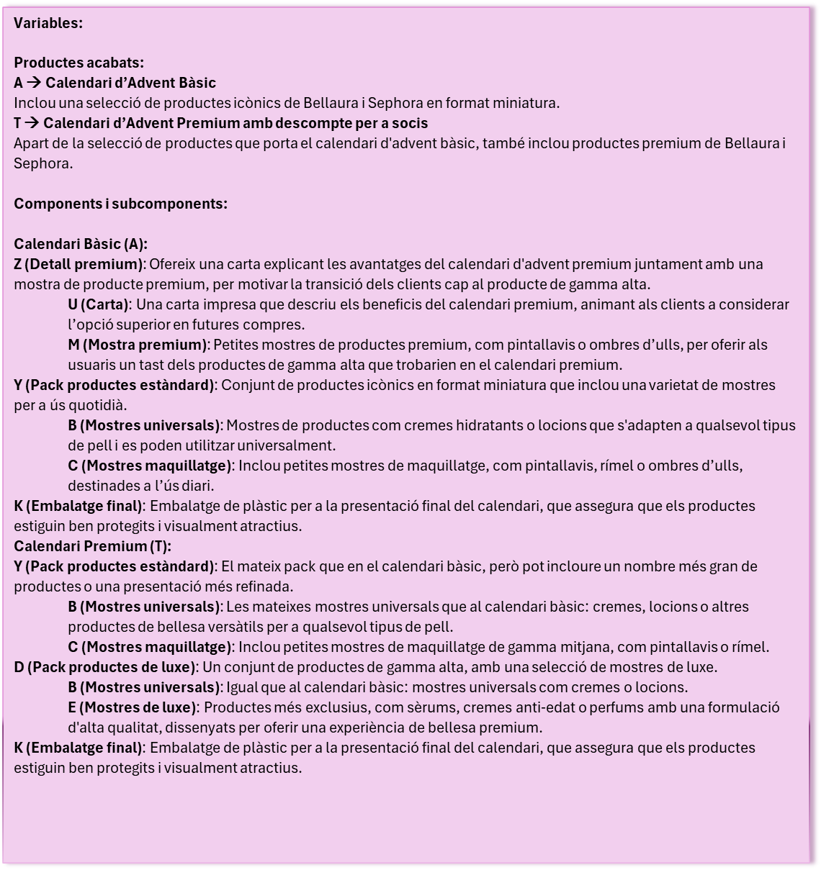
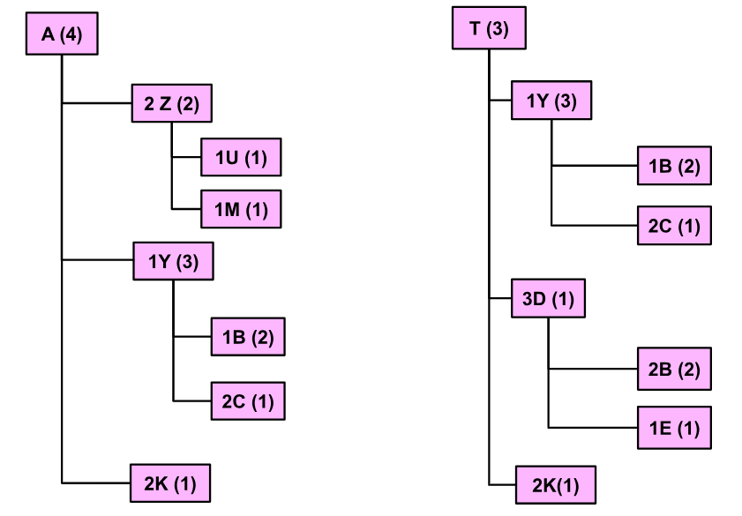
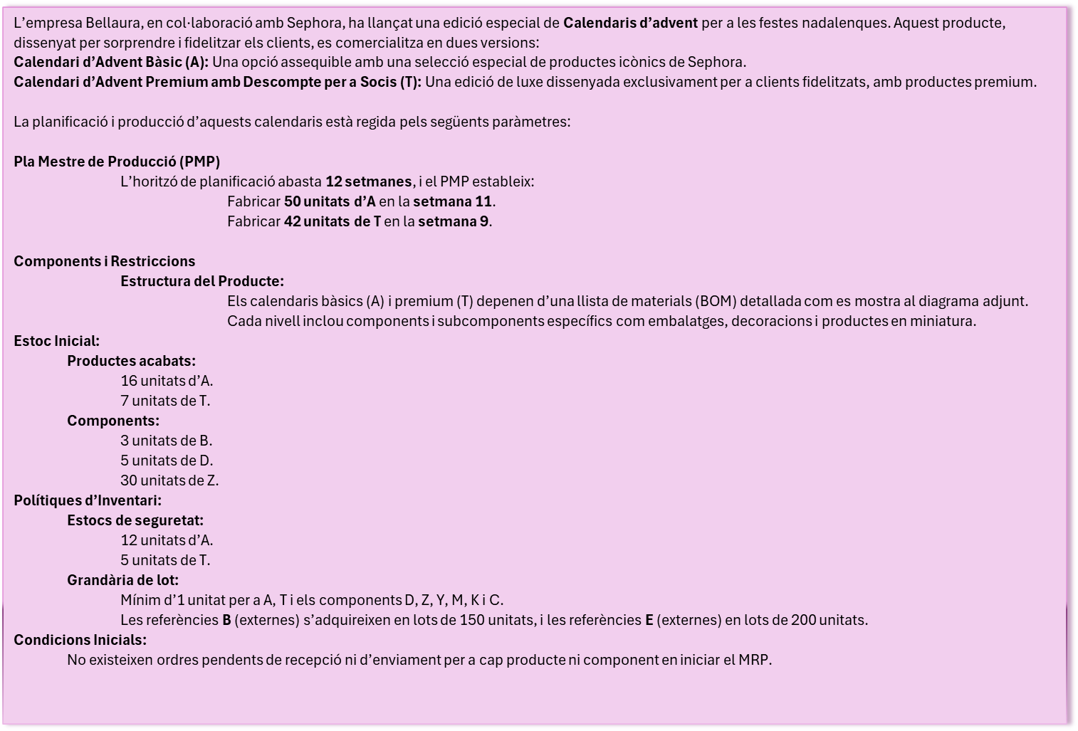
En aquesta taula s'ha de omplir posant tota la informació que es demana de cada article que necessitem
BELLAURA
TIPUS | TL(Tamaño lote) | Lead Time | Stock disponible | Stock de seguridad | Reservado | Nivel más bajo | Código Artículo
producció | 1 | 4 | 16 | 12 | 0 | 0 | A
producció | 1 | 3 | 7 | 5 | 0 | 0 | T
compra | 1 | 2 | 30 | 0 | 0 | 1 | Z
compra | 1 | 3 | 0 | 0 | 0 | 1 | Y
compra | 1 | 1 | 0 | 0 | 0 | 1 | K
compra | 1 | 1 | 5 | 0 | 0 | 1 | D
compra | 1 | 1 | 0 | 0 | 0 | 2 | U
compra | 1 | 1 | 0 | 0 | 0 | 2 | M
compra | 150 | 2 | 3 | 0 | 0 | 2 | B
compra | 1 | 1 | 0 | 0 | 0 | 2 | C
compra | 200 | 1 | 0 | 0 | 0 | 2 | E

Tabla
Nivell 0
 |  | Comanda | Cantitat | Setmana | Nom | Lead Time
0 | 1 | A | 50 | 11 | A | 4
Aqui tens les dades que hem utilitzat nosaltres per al nostre treball per si qualsevol cosa les necessites
Nomes hauries de control C (directament de tot) i control V (enganxant-ho a la cel·la A1)
Si per qualsevol cosa et trobes algun error despres de fer aquest procés, proba de enganxar només la informació taula per taula (en principi enganxant-ho tot de cop ja hauria de funcionar)
0 | 1 | T | 42 | 9 | T | 3

S'ha d'OMPLIR tota la informació que es necessita, amb un fons GRIS CLAR, per tots els seus PRODUCTES i les SEVES VARIANTS
es NECESSARI que les celdes de color gris estiguin omplerte per a que el següent botó funcioni
Nivell 1
Predecesor | Cantitat x peça | Comanda | Cantitat | Setmana | Nom | Lead Time
T | 1 | Y |  |  |  | 3
T | 3 | D |  |  |  | 1
T | 2 | K |  |  |  | 1
A | 2 | Z |  |  |  | 2
A | 1 | Y |  |  |  | 3
A | 2 | K |  |  |  | 1 | Nivell 0
 |  |  |  |  |  |  |  |  | Comanda | Cantitat | Setmana | Nom | Lead Time
 |  |  |  |  |  |  | 0 | 1 | A | 50 | 11 | A | 4
Nivell 2 |  |  |  |  |  |  | 0 | 1 | T | 42 | 9 | T | 3
Predecesor | Cantitat x peça | Comanda | Cantitat | Setmana | Nom | Lead Time
YT | 1 | B |  |  |  | 2
YT | 2 | C |  |  |  | 1 | Nivell 1
YA | 1 | B |  |  |  | 2 | Predecesor | Cantitat x peça | Comanda | Cantitat | Setmana | Nom | Lead Time
YA | 2 | C |  |  |  | 1 | T | 1 | Y |  |  |  | 3
ZA | 1 | U |  |  |  | 1 | T | 3 | D |  |  |  | 1
ZA | 1 | M |  |  |  | 1 | T | 2 | K |  |  |  | 1
DT | 2 | B |  |  |  | 2 | A | 2 | Z |  |  |  | 2
DT | 1 | E |  |  |  | 1 | A | 1 | Y |  |  |  | 3
 |  |  |  |  |  |  | A | 2 | K |  |  |  | 1

 |  |  |  |  |  |  | Nivell 2
 |  |  |  |  |  |  | Predecesor | Cantitat x peça | Comanda | Cantitat | Setmana | Nom | Lead Time
 |  |  |  |  |  |  | YT | 1 | B |  |  |  | 2
 |  |  |  |  |  |  | YT | 2 | C |  |  |  | 1
 |  |  |  |  |  |  | YA | 1 | B |  |  |  | 2
 |  |  |  |  |  |  | YA | 2 | C |  |  |  | 1
 |  |  |  |  |  |  | ZA | 1 | U |  |  |  | 1
 |  |  |  |  |  |  | ZA | 1 | M |  |  |  | 1
 |  |  |  |  |  |  | DT | 2 | B |  |  |  | 2
 |  |  |  |  |  |  | DT | 1 | E |  |  |  | 1

